List1
Příloha č. 5 - specifikace plnění VZ - čistící, úklidové prostředky, drogistické a jiné zboží pro ÚKZÚZ Zkušební stanici Lípa březen 2023
Popis zboží VZ 1/2023 ÚKZÚZ ZS Lípa | obrázek + množství | množství počet | cena za ks, roli, balení bez DPH | cena za ks, roli, balení s DPH | množství bez DPH | množství s DPH
1) Plastový smetáček s lopatkou, (pevný plast), lopatka opatřena gumovou hranou. |  5 kusů | 5 | 0.00 | 0.00 | 0.00 | 0.00
2) Plastový okrouhlý kbelík s výlevkou nebo bez výlevky, objem 10 litrů, plastové pevné držadlo. | 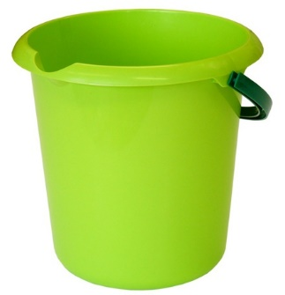 5 kusů | 5 | 0.00 | 0.00 | 0.00 | 0.00
3) Osvěžovač vzduchu, objem 300 ml., (např. vůně Japonská zahrada), | 3 kusy | 3 | 0.00 | 0.00 | 0.00 | 0.00
4) Air Menline Marine Wave Happy Osvěžovač vzduchu náhradní náplň 3 x 15 ml sprej | 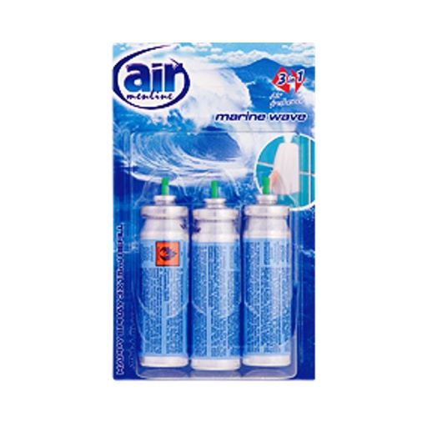 10 kusů | 10 | 0.00 | 0.00 | 0.00 | 0.00
5) Pytle na odpadky 35 l, 53 x 60 cm, 30 ks v roli černé, např.: Alufix Economy | 20 rolí | 20 | 0.00 | 0.00 | 0.00 | 0.00
6) Sáčky do koše se zatahovací páskou, 600x800 mm - 60 litrů/10 ks v roličce. Mimořádně odolné proti roztržení a úniku tekutin, 40 mikronů, černé. LDPE = igelit |  20 rolí | 20 | 0.00 | 0.00 | 0.00 | 0.00
7) Pracovní rukavice latexové jednorázové Bert, velikost L, lehce pudřené, baleno v krabici po 100 ks | 2 krabice | 2 | 0.00 | 0.00 | 0.00 | 0.00
8) Domestos WC blok / vůně může být libovolná | 10 kusů | 10 | 0.00 | 0.00 | 0.00 | 0.00
9) Finish prášek Regular 2,5 kg prášek do myčky nádobí | 4 kusy | 4 | 0.00 | 0.00 | 0.00 | 0.00
10) Jar, obsah 450 ml., (vůně např. Lemon, Jablko ), prostředek na mytí nádobí. | 10 kusů | 10 | 0.00 | 0.00 | 0.00 | 0.00
11) Hadr Petr na podlahu oranžový, 60x70 cm, zemovka | 10 kusů | 10 | 0.00 | 0.00 | 0.00 | 0.00
12) Smeták EKONOMIK. O rozměrech 115x28x4,5 cm, provedení plast, kov, chlup 7cm. | 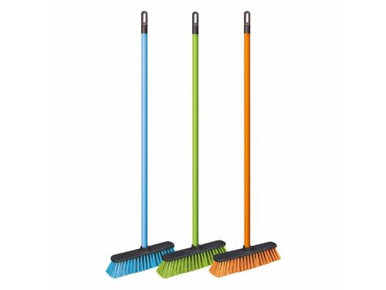 10 kusů | 10 | 0.00 | 0.00 | 0.00 | 0.00
OBJEDNÁVKY GEMIN | CELKEM: |  |  |  | 0.00 | 0.00

